상품제안서
[국내생산] 심플라이프 클리어 목걸이 카드지갑 | 상품코드: F25334

 |  |  |  |  |  |  | 02-412-0044 | www.easy1.co.kr
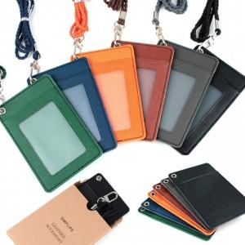

【상세/제작정보】

【인쇄/포장옵션】 | / 고급크라프트케이스

【공급단가】 | 수량 | 200~ | 500~ | 1,000~ | 3,000~ | 5,000~
*VAT별도 | 단가 | 2,500원 | 2,460원 | 2,400원 | 2,340원 | 2,300원

【상품 URL】 | https://dev.easy1.co.kr:443/src/goods_detail.php?gdno=25334

